システムイメージ
業務管理システム
個人加工表
ID
と
パ
ス
ワ
ー
ド
確
認
二次加工
加工スケジュール表

在庫表
月別商品別販売実績表
入荷

出荷
納品書
月別代理店別販売実績表

経理ソフト
在庫確認

佐川送り状

データ分析

IDとパスワード発行・管理

IDとパスワード保存ファイル

2014/7/16 Thanh のコメント

入荷機能
目次
 | 1. 機能概要
 | 2. 操作手順
 | 3. 入力チェック機能
 | 4. 制限事項

1. 機能概要

 | 1.1 入荷機能とは
 |  |  | ユーザーの入力を受付して、在庫表の在庫数を追加する機能

 | 1.2 在庫機能のInput
 |  |  | 本機能は２つの入力方法を提供する
 |  | ① 手入力

 |  | ② ファイルより読み込み
 |  |  | 未定

 | 1.3 在庫機能のOutput
 |  | 該当する商品の在庫数を追加する

 | 1.4 本機能が使用可能な条件
 |  | 本機能が使用可能条件は、本システムの認証画面でLogin ID とパスワードを正しく入力するユーザー

2. 操作手順

業務管理ソフト
 | 画面1 |  |  |  |  | Step1
 |  |  |  |  |  |  | ユーザーIDパスワードを入力

ユーザーID
aa

パスワード
aa

ログイン
クリック

業務管理ソフト
入荷
出荷
データ分析
資料発行
 | 画面2 |  |  |  |  | Step2
 |  |  |  |  |  |  | 入荷を選択

クリック

業務管理ソフト
入荷
出荷
データ分析
資料発行
 | 画面3 |  |  |  |  | Step3
 |  |  |  |  |  |  | 入荷入力テンプレートに情報入力

クリック

 |  | メリット
 |  |  | 1. 分類列には”外部からの入荷"と"2次加工の入荷"を設けることで、2次加工の入荷でも同じところで作業できる

 |  |  | 2. テンプレートのファイルにはプログラミングされて、入力ミス警告機能がある
 |  |  |  | 例えば
 |  |  |  |  | いままでにはない、仕入先名を入力すると、警告画面ができる

 |  |  | 3. 入力Stepを減らすために
 |  |  |  | 仕入先コード/仕入先名の片方だけを入力したら、残りの部分も自動に入力される
 |  |  |  | 品番/品名の片方だけを入力したら、残りの部分も自動に入力される
 |  |  |  | 単価税込は8%として、自動に入力される
 |  |  |  |  | ※税率が変わったっら、8%からの設定変更ができる

出荷機能
目次
 | 1. 機能概要
 | 2. 操作手順
 | 3. 入力チェック機能
 | 4. 制限事項

2. 操作手順

業務管理ソフト
 | 画面1 |  | Step1
 |  |  |  | ユーザーIDパスワードを入力

ユーザーID
aa

パスワード
aa

ログイン
クリック

業務管理ソフト
入荷
出荷
データ分析
資料発行
 | 画面2 |  | Step2
 |  |  |  | 出荷を選択

クリック

業務管理ソフト
入荷
データ分析
資料発行
 | 画面3 |  | Step3
 |  |  |  | 情報入力
出荷

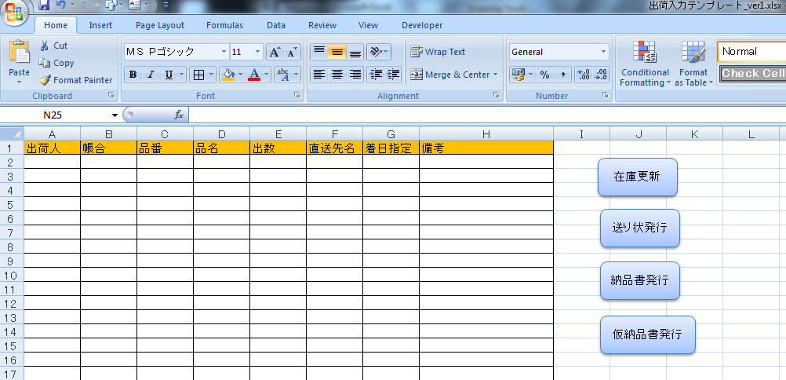

 |  | ※2次加工の出荷も同じテンプレートで入力できるように、今後検討する予定

データ分析機能
目次
 | 1. 機能概要
 | 2. 操作手順
 | 3. 入力チェック機能
 | 4. 制限事項

2. 操作手順

★案1

業務管理ソフト
 | 画面1 | Step1
 |  |  | ユーザーIDパスワードを入力

ユーザーID
aa

パスワード
aa

ログイン
クリック

業務管理ソフト
入荷
出荷
データ分析
資料発行
 | 画面2 | Step2
 |  |  | データ分析選択

クリック

業務管理ソフト
 | 画面3 |  |  | Step3 | 分析機能選択
入荷
出荷
データ分析
資料発行

月別商品別販売実績表

月別代理店別販売実績表
クリックすると、グラフが表示する

商品別在庫金額

商品別在庫数

資料発行機能
「出荷」と別に作った理由：
 | 出荷したがまだ資料発行をしないので、別のタイミングに発行する
 | 資料を再発行したい時

佐川送り状（e飛伝）
 | http://www.sagawa-exp.co.jp/service/hiden-series/

 | e飛伝Web：インターネットに接続しているパソコンとプリンターさえあれば、いつでもカンタンに送り状が発行。
 |  | https://www.youtube.com/watch?v=kV-3RlGQIrM

Noi dung file CSV：

Sau khi nhap ID va Pass de vao E飛電, man hinh sau se hien ra：
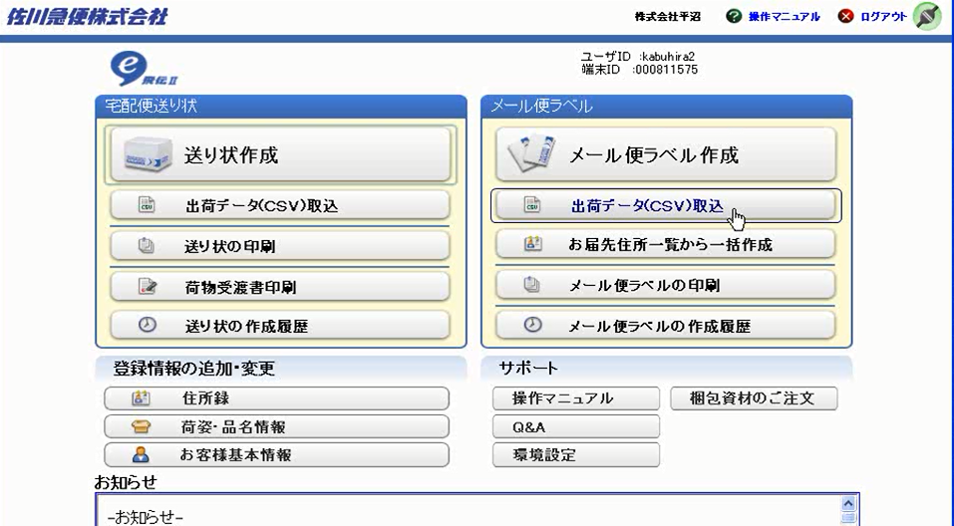

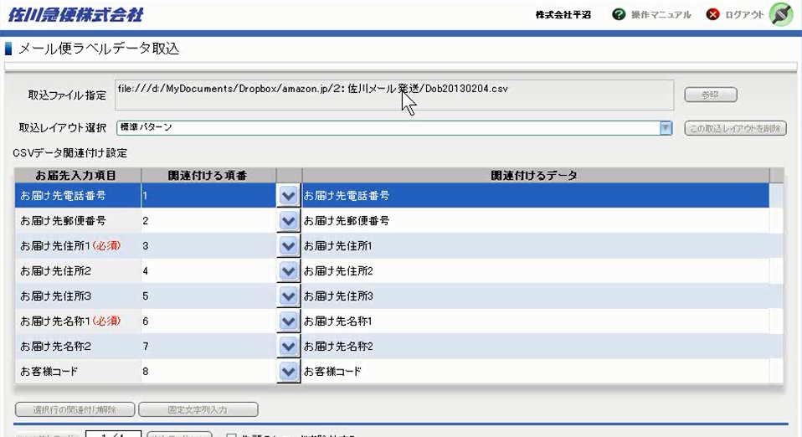
Chon file

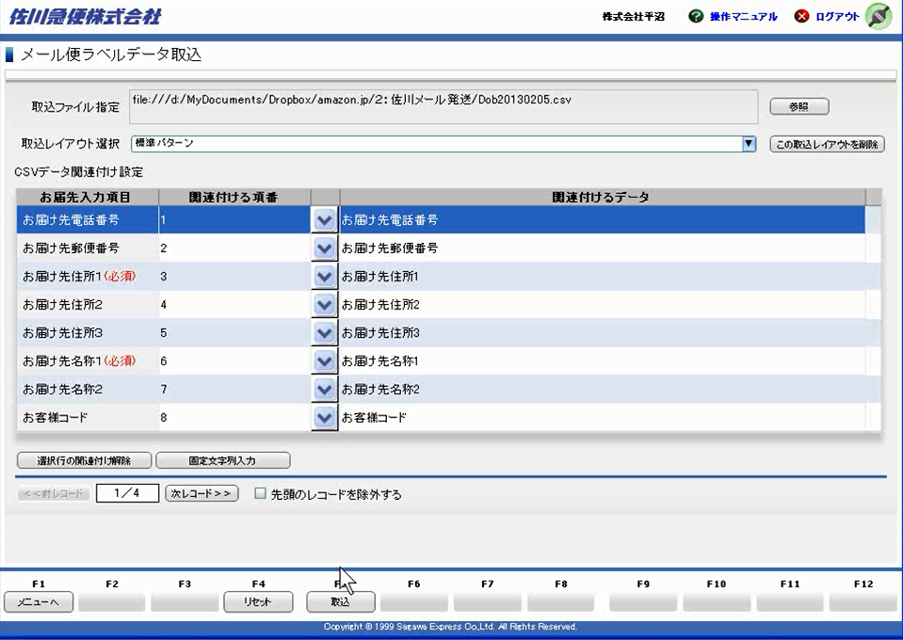

Sau khi bam 「取込」 man hinh sau se hien ra de xac nhan. Ok thi bam 「全て登録」
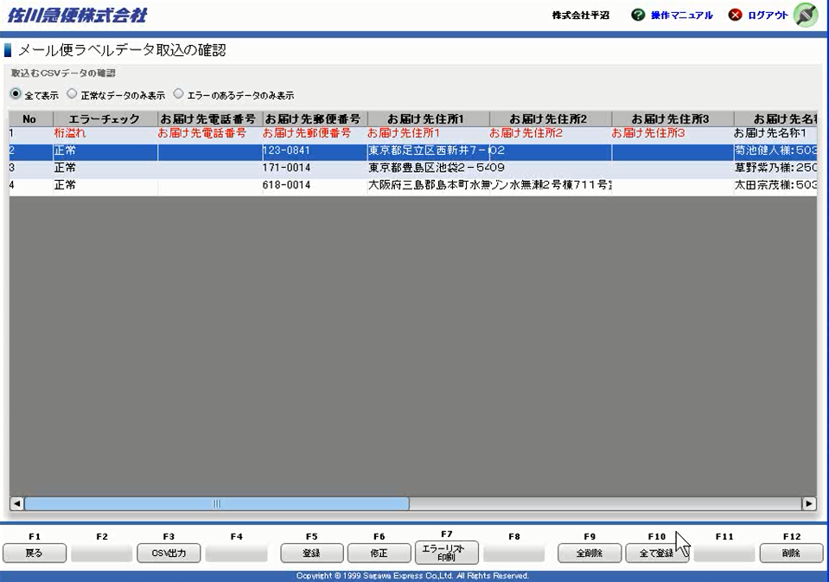

Print

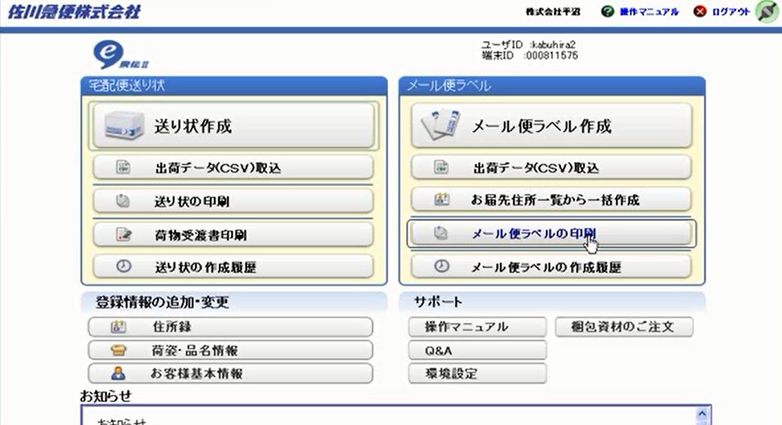

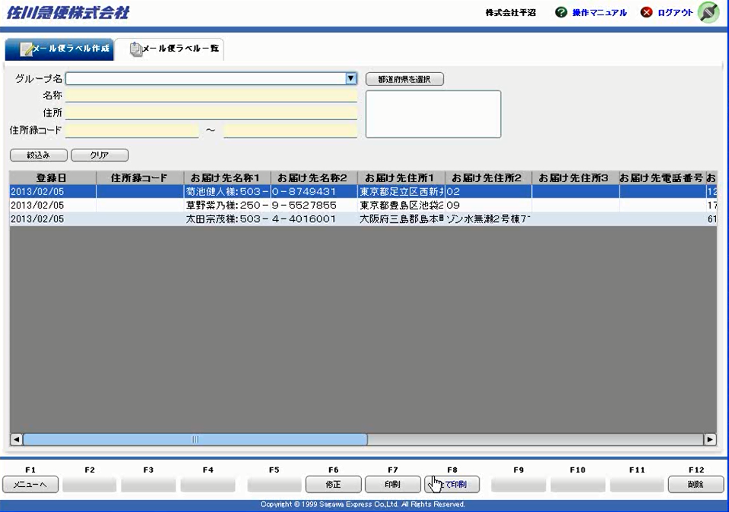

Sau do chi viec in tem ra va dan len hop roi goi nhan vien Sagawa den lay.

